Sheet1
排查记录表
日期 | 型号 | 炉号 | 数量 | 金相 | 判断
2023.06.19 | FYWD422.102.LE-01 | F230405 |  | 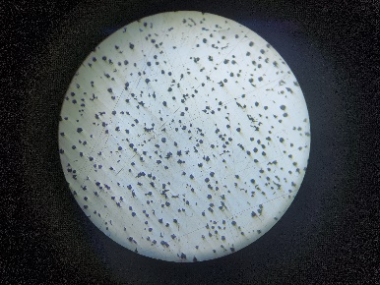 | 三级
2023.06.19 | FYWD422.102.LE-01 | F2305175 |  | 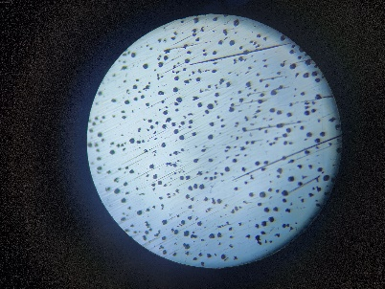 | 三级
2023.06.19 | FYWD422.102.LE-01 | F2305295 |  | 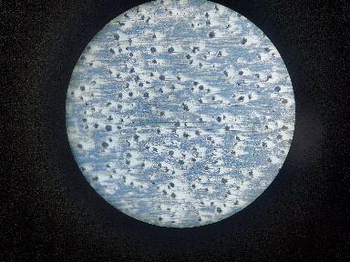 | 三级
2023.06.19 | FYWD422.102.LE-01 | F2305115 |  | 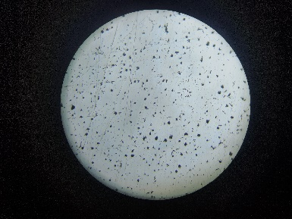 | 三级
2023.06.19 | FYWD422.102.LE-01 | F2305275 |  | 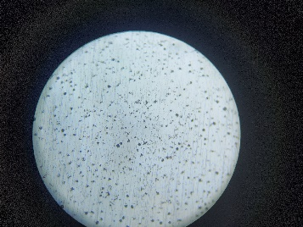 | 三级
2023.06.19 | FYWD422.102.LE-01 | F2305095 |  | 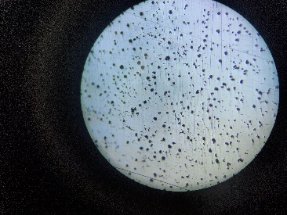 | 三级
2023.06.19 | FYWD422.102.LE-01 | F2305265 |  | 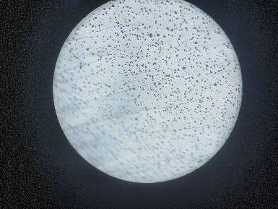 | 三级
2023.06.19 | FYWD422.102.LE-01 | F2305285 |  | 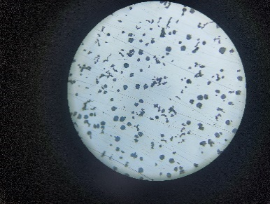 | 三级
 |  |  | 排查人:

排查记录表
日期 | 型号 | 炉号 | 数量 | 金相 | 判断
2023.06.19 | FYWD422.102.LE-01 | F230535 |  | 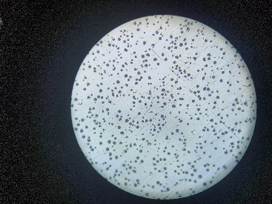 | 三级
2023.06.19 | FYWD422.102.LE-01 | F230525 |  | 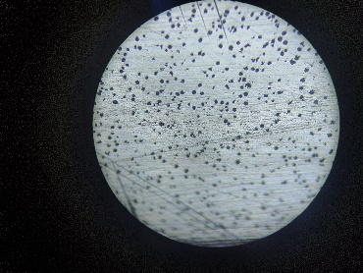 | 三级
2023.06.19 | FYWD422.102.LE-01 | F2305105 |  | 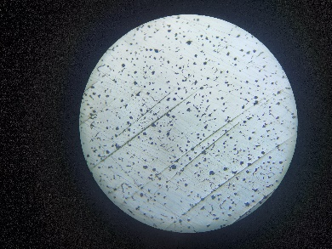 | 三级
2023.06.19 | FYWD422.102.LE-01 | F2305155 |  | 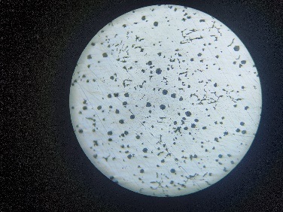 | 三级
2023.06.19
2023.06.19
2023.06.19
2023.06.19
 |  |  | 排查人:

